ตาราง
โครงการ |  |  |  |  |  | กองวิเคราะห์วิจัยและทดสอบวัสดุ |  |  | บฟ.มยผ. 1103.7
 |  |  |  |  |  | กรมโยธาธิการและผังเมือง |  |  | ทะเบียนทดสอบเลขที่ |  |  | แผ่นที่
สถานที่ |  |  |  |  |  |  |  |  | เจ้าหน้าที่ทดสอบ
 |  |  |  |  | ผลการทดสอบเหล็กเส้นเสริมคอนกรีต
ชนิดตัวอย่าง |  |  |  |  | ต่อด้วย Coupler |  |  |  | เจ้าหน้าที่วิเคราะห์ผล
ผู้ขอรับบริการ |  |  |  |  |  | เหล็กกลม | เหล็กข้ออ้อย |  | เจ้าหน้าที่ตรวจสอบ
วันที่ทดสอบ
ลำดับที่ | ขนาดระบุ (มม.) | ขนาดจริง (มม.) | พื้นที่หน้าตัด (ซม.2) | น้ำหนัก (กก./ม.) | แรงดึง |  | ความต้านแรงดึง |  | อัตรา | เครื่องหมาย การค้า |  |  | กรรมวิธีผลิต วัตถุดิบ
 |  |  |  |  | ที่จุดคราก | ที่จุดสูงสุด | ที่จุดคราก | ที่จุดสูงสุด | ความยืด |  | ชั้นคุณภาพ | สัญลักษณ์
 |  |  |  |  | (กิโลนิวตัน) | (กิโลนิวตัน) | (กก./ซม.2) | (กก./ซม.2) | (%)

ภาพถ่าย
ภาพร่าง

Coupler

Coupler

QR code
หมายเหตุ

ใช้เพื่อตรวจสอบต้นฉบับ
 |  |  |  |  |  |  |  | ผู้นำส่งวัสดุ
 |  |  |  |  |  |  |  |  |  |  |  |  |  | 33.9 | 23.7

ตัวอย่าง
โครงการ |  | ก่อสร้างอาคารจอดรถ ค.ส.ล. 8 ชั้นมีดาดฟ้า |  |  |  |  | กองวิเคราะห์วิจัยและทดสอบวัสดุ |  |  | บฟ.มยผ. 1103.7 |  |  |  |  |  |  | 3.1415926536
 |  | มหาวิทยาลัยหัวเฉียวเฉลิมพระเกียรติ วิทยาเขตยศเส |  |  |  |  | กรมโยธาธิการและผังเมือง |  |  | ทะเบียนทดสอบเลขที่ กวท1-63-xxxx |  |  |  |  | แผ่นที่ | 1/1
สถานที่ |  | มหาวิทยาลัยหัวเฉียวเฉลิมพระเกียรติ วิทยาเขตยศเส |  |  |  |  |  |  |  | เจ้าหน้าที่ทดสอบ |  |  |  | นายณัฐวุฒิ สายราช
 |  | ถนนอนันตนาค เขตป้อมปราบศัตรูพ่าย กรุงเทพมหานคร |  |  |  | ผลการทดสอบเหล็กเส้นเสริมคอนกรีต
ชนิดตัวอย่าง |  | เหล็กเส้นเสริมคอนกรีต ต่อด้วย Coupler |  |  |  | ต่อด้วย Coupler |  |  |  | เจ้าหน้าที่วิเคราะห์ผล |  |  |  | นายกิตติรัช เกิดสำอางค์
ผู้ขอรับบริการ |  | บริษัท ยูทิลิตี้ พลัส จำกัด |  |  |  |  | เหล็กกลม | เหล็กข้ออ้อย |  | เจ้าหน้าที่ตรวจสอบ |  |  |  | นายไกรสิทธิ์ โลมรัตน์
วันที่ทดสอบ |  | 2020-08-31
"ต้องไม่ขาดที่จุดต่อ"
และแรงไม่น้อยกว่าที่กำหนด
ลำดับที่ | ขนาดระบุ (มม.) |  | ขนาดจริง (มม.) | พื้นที่หน้าตัด (ซม.2) | น้ำหนัก (กก./ม.) | แรงดึง |  | ความต้านแรงดึง |  | อัตรา |  | เครื่องหมาย การค้า |  |  |  | กรรมวิธีผลิต วัตถุดิบ
 |  |  |  |  |  | ที่จุดคราก | ที่จุดสูงสุด | ที่จุดคราก | ที่จุดสูงสุด | ความยืด |  |  | ชั้นคุณภาพ |  | สัญลักษณ์ |  |  |  |  |  |  |  | แรงดึง (kN)
 |  |  |  |  |  | (กิโลนิวตัน) | (กิโลนิวตัน) | (กก./ซม.2) | (กก./ซม.2) | (%) |  |  |  |  |  |  |  |  |  |  |  |  | ที่สูงสุด | ที่จุดคราก
1 | DB 28 ต่อกับ DB 28 |  | - | - | - | 263.9 | 348.5 | - | - | - |  | TSC | SD 40 |  | T | EF |  | TSC | T | SD 40 | EF | DB 28 ต่อกับ DB 28 | 348.5 | 263.9
2 | DB 28 ต่อกับ DB 28 |  | - | - | - | 293.1 | 347.7 | - | - | - |  | TSC | SD 40 |  | T | EF |  | TSC | T | SD 40 | EF | DB 28 ต่อกับ DB 28 | 347.7 | 293.1
3 | DB 28 ต่อกับ DB 28 |  | - | - | - | 219.9 | 345.8 | - | - | - |  | TSC | SD 40 |  | T | EF |  | TSC | T | SD 40 | EF | DB 28 ต่อกับ DB 28 | 345.8 | 219.9

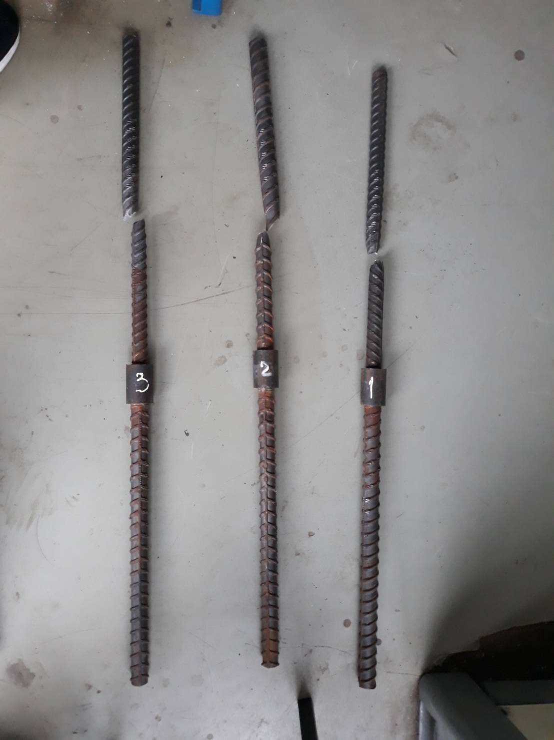
7.02 มม.
42.39 มม.
7.02 มม.
42.39 มม.
6.98 มม.
42.48 มม.
7.03 มม.
42.44 มม.

ลำดับที่ 1
ขาดที่เหล็ก
DB 28
62.89 มม.
DB 28
DB 28
DB 28
DB 28
ขาดที่เหล็ก
ขาดที่เหล็ก
ป้อนข้อมูลบนเหล็ก
ช่อง "สัญลักษณ์" ถ้าไม่มีระบุบนเหล็กให้ " - "
ป้อนค่าแรงที่ได้จากเครื่อง
DB 28 มม.
DB 28 มม.
Coupler
Coupler
6.98 มม.
42.48 มม.

ลำดับที่ 2
DB 28 มม.
DB 28 มม.
62.91 มม.
Coupler
Coupler
7.03 มม.
42.44 มม.
ลำดับที่ 3
DB 28
62.94 มม.
DB 28 มม.
DB 28 มม.
Coupler
Coupler
 |  |  |  |  |  |  |  |  |  |  |  |  |  |  |  |  |  |  |  |  |  |  |  |  | ชั้นคุณภาพ |  | แรงดึงไม่น้อยกว่า (kg/cm2)
 |  |  |  |  |  |  |  |  |  |  |  |  |  |  |  |  |  |  |  |  |  |  |  |  |  |  | ที่จุดคราก | ที่จุดสูงสุด
หมายเหตุ |  |  | ทดสอบตามใบนำส่งตัวอย่างวัสดุของ |  |  | บริษัท ยูทิลิตี้ พลัส จำกัด |  |  |  |  |  |  |  |  |  |  |  |  |  |  |  |  |  |  | SR | 24 | 2,400 | 3,900
 |  |  |  |  |  |  |  |  |  |  |  |  |  |  |  |  |  |  |  |  |  |  |  |  | SD | 30 | 3,000 | 4,900
ใช้เพื่อตรวจสอบต้นฉบับ
 |  |  |  |  |  |  |  |  | ผู้นำส่งวัสดุ |  | นายกฤษณพงศ์ ไชยมงคล |  |  |  |  |  |  |  |  |  |  |  |  |  | SD | 40 | 4,000 | 5,700
 |  |  |  |  |  |  |  |  |  |  |  |  |  |  |  |  |  |  |  |  |  |  |  |  | SD | 50 | 5,000 | 6,300
 |  |  |  |  |  |  |  |  |  |  |  |  |  |  |  |  |  |  |  |  |  |  |  |  | SD | 40T | 4,000 | 5,700
 |  |  |  |  |  |  |  |  |  |  |  |  |  |  |  |  |  |  |  |  |  |  |  |  | SD | 50T | 5,000 | 6,300

